練習
 | 練習１：オブジェクトの作成練習
 | オブジェクト表示ラベル:応募者 | オブジェクトAPI名：Applicant__c
 | 項目の表示ラベル |  | API 参照名 | データ型 | 文字数 | リスト値 | 表示行数 | 必須項目 | 備考
要 | レコード名 |  | Name | 自動採番 |  |  |  |  | レコード名はAP-201706-0001、AP-201706-0002のような形。201706は年月。
要 | 姓 |  | FirstName | テキスト | 80 |  |  | YES
要 | 名 |  | LastName | テキスト | 80
 | 姓（カナ） |  | FirstName_Kana | テキスト | 80
 | 名（カナ） |  | LastName_Kana | テキスト | 80
要 | 生年月日 |  | Birthday | Date |  |  |  | YES
要 | 年齢 |  | Age | 数値 | 3
要 | 電話番号 |  | Tel | 電話
要 | メールアドレス |  | Mail | テキスト | 80
 | 郵便番号 |  | ZipCode | テキスト | 10
 | 住所_都道府県 |  | Prefecture | 選択リスト
 | 住所_市区町村 |  | City | テキスト | 100
 | 住所_丁目・番地 |  | Address | テキスト | 100
 | 住所_建物・部屋番号 |  | Building | テキスト | 100
 | 最終卒業学校 |  | LastGraduatedSchool | テキスト | 100
 | 専攻学科 |  | Department | テキスト | 100
 | 電話面談コメント |  | TelComment | ロングテキストエリア
要 | 面談コメント１ |  | Comment1 | ロングテキストエリア |  |  | 5
 | 面談コメント２ |  | Comment2 | ロングテキストエリア |  |  | 5
 | 面談コメント３ |  | Comment3 | ロングテキストエリア |  |  | 5
 | 電話面談予定日 |  | TelInterviewPlanDate | Date
要 | 面談予定日１ |  | InterviewPlanDate1 | Date
 | 面談予定日２ |  | InterviewPlanDate2 | Date
 | 面談予定日３ |  | InterviewPlanDate3 | Date
 | 電話面談日 |  | TelInterviewDate | Date
要 | 面談日付１ |  | InterviewDate1 | Date
 | 面談日付２ |  | InterviewDate2 | Date
 | 面談日付３ |  | InterviewDate3 | Date
 | 日本語レベル |  | JapaneseLevel | 選択リスト |  | ビジネス、日常会話、作業会話、仕様書読みと作成
 | 日本語資格 |  | JapaneseCertification | 選択リスト |  | N1、N2、N3、N4
要 | ステータス |  | Status | 選択リスト |  | 新規、電話面談設定済、電話面談済、面談設定済、面談済、内部決定採用、内部決定不採用、採用、不採用 |  | YES
 | 希望月料 |  | HopeMonthSalary | 通貨 | 9
要 | 希望年給 |  | HopeYearSalary | 通貨 | 9

 | 練習２：①ページレイアウト名：応募者レイアウト⇒管理本部レイアウト、下記のように配置する。
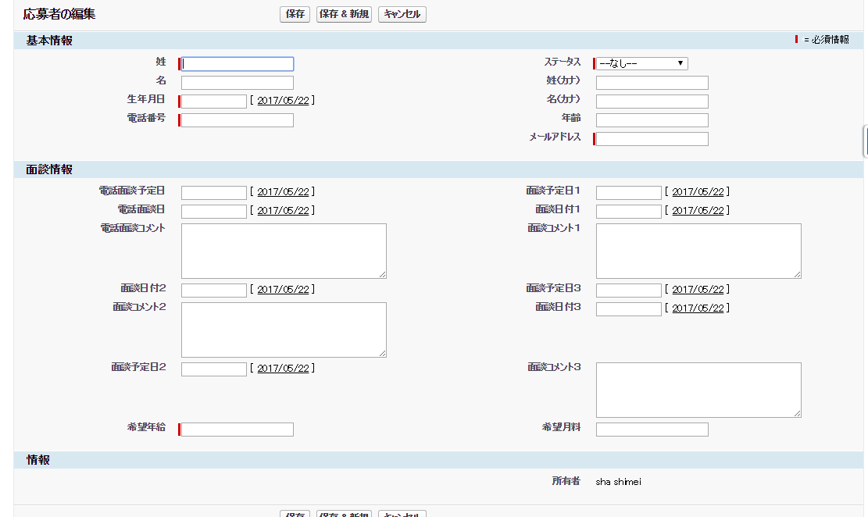

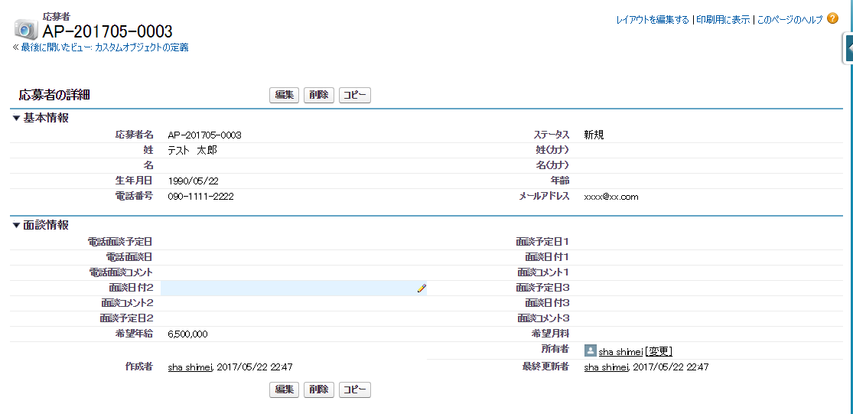

 | ②ページレイアウト：「 人事用レイアウト」の作成
 |  | 人事ページレイアウトにより希望年休と希望月料をページレイアウトから外す。

 | 練習３： 入力規則の作成練習
 | ステータスが「面談設定済」の場合、面談予定日１が空の場合、「面談予定日を設定してください。」というエラーがページ上に表示する。

 | 練習４： データ型：参照関係と数式の項目作成練習
 | オブジェクト表示ラベル:応募者 | オブジェクトAPI名：Applicant__c
 | ラベル |  | ＡＰＩ名 | データ型 | 文字数 | リスト値 | 表示行数 | 必須項目 | 子リレーション名 | 備考
 | 顧客 |  | testAccount | 参照関係 |  |  |  |  | testToAccount | (取引先)を参照する
 | 顧客の顧客番号を応募者画面に表示したい

 | 練習５： データ型：積み上げ集計の項目作成練習
 | オブジェクト表示ラベル:test主従関係 |  | オブジェクトAPI名：test__c
 | ラベル |  | ＡＰＩ名 | データ型 | 文字数 | リスト値 | 表示行数 | 必須項目 | 表示形式 | 子リレーション名 | 備考
 | レコード名 |  | Name | 自動採番 |  |  |  |  | A-{YYYY}-{MM}-{0000}
 | 応募者 |  | Applicant | 主従関係(応募者) | 80 |  |  | YES |  | testToApplicant
 | 販売価格 |  | Hanbaikakaku | 数値 | 18
 | 販売数量 |  | Hanbaisuryo | 数値 | 18

 | 積み上げ種別の選択 | 件数
 | 積み上げ種別の選択 | 合計 | 販売数量

 | 練習６：応募者の詳細画面からボタン：「テスト社員情報」をクリックして、ページ：testCustomBtnApplicantをポップアップして、画面に姓と電話を表示する。

 | 練習７：dataloaderで検索、作成、更新、削除操作
 | ①insert：応募者のレコード作成練習
 | 最低限の項目を１レコードをインサートする。（必須入力項目、必須入力チェック引っかかっている項目）
 |  | 姓 | 名 | 生年月日 | ステータス | 電話
 |  | 斎藤 | 一郎 | 1985-01-01 | 新規 | 08011110000

 | ②select：①で作成したレコード（取得項目：Id、Name、姓、名、生年月日、ステータス）を検索する。

 | ③update：②で取得したステータスを「電話面談設定済」に更新する。

 | ④delete：②で取得したレコードを削除する。

 | 練習８：レコードタイプの練習
 | ①：レコードタイプ：人事の作成
 | ステップ 1. 詳細を入力
 |  | 既存のレコードタイプからコピーする：マスタ
 |  | レコードタイプの表示ラベル：人事
 |  | レコードタイプ名：JinjiRecordType

 | ステップ 2. ページレイアウトを割り当て
 |  | 1 つのレイアウトをすべてのプロファイルに適用する：人事用レイアウト
 | 選択リスト：ステータス | 新規、電話面談設定済、電話面談済、面談設定済、面談済、内部決定採用、内部決定不採用

 | ②：レコードタイプ：管理本部の作成
 | ステップ 1. 詳細を入力
 |  | 既存のレコードタイプからコピーする：人事
 |  | レコードタイプの表示ラベル：本部管理
 |  | レコードタイプ名：KanriHonbuRecordType

 | ステップ 2. ページレイアウトを割り当て
 |  | 1 つのレイアウトをすべてのプロファイルに適用する：管理本部用レイアウト

 | 選択リスト：
 |  | 項目：「ステータス」がすべての選択値を選択する。

 | 練習９：プロファイルの作成練習
 | プロファイル名：人事部 |  | ユーザライセンス：Salesforce Platform

 | タブの設定
 | 応募者 | デフォルトで表示

 | レコードタイプの設定
 | 応募者 | 人事

 | カスタムオブジェクト権限
 | 基本アクセス権
 |  | 参照 | 作成 | 編集 | 削除 | すべて表示 | すべて変更
 | 応募者 | ● | ● | ● | ● | × | ×

 | 取引先 | ● | ● | ● | ● | × | ×

 | 社員 | ● | ● | ● | ● | × | ×

 | 提案 | ● | × | × | × | × | ×

 | 案件 | ● | ● | ● | ● | × | ×

 | 練習１０：権限セットの作成練習

 | 権限セット１
 | カスタムオブジェクト権限
 | 基本アクセス権
 |  | 参照 | 作成 | 編集 | 削除 | すべて表示 | すべて変更
 | 提案 | × | ● | × | × | × | ×

 | 権限セット２
 | カスタムオブジェクト権限
 | 基本アクセス権
 |  | 参照 | 作成 | 編集 | 削除 | すべて表示 | すべて変更
 | 提案 | × | × | ● | × | × | ×

